Sheet1
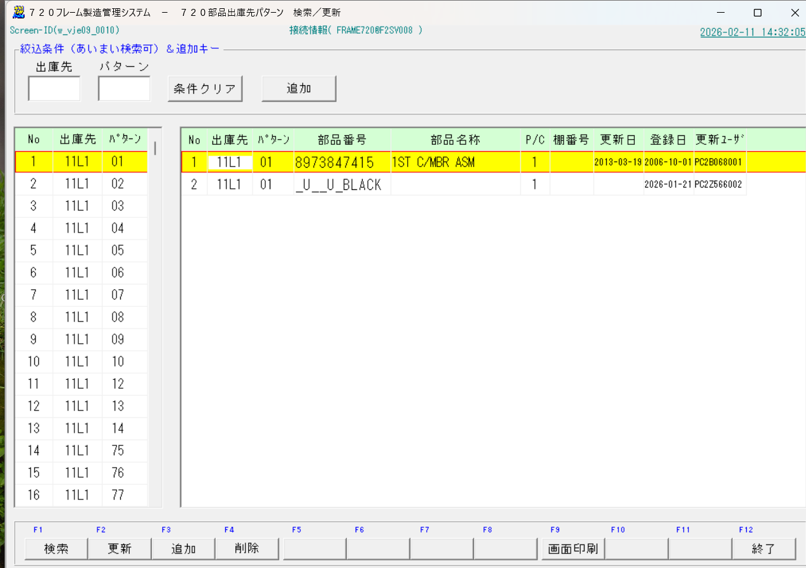
A_Cライン_ピッキングマスタ作成貞順

ピッキングマスタの作成は、AラインとCラインのみ
① A_Cライン_CM (クロスメンバー) ピッキング
② Aライン_部品ピッキング

 | ※重要：最初にAラインか、Cラインか、を確認する。（Cラインは 720 C/MBRピッキングマスタ だけ。 ）

概要：これからピッキングを作るフレーム(新規) に近いピッキングパターンを持つフレーム

① | 下記フォルダの原紙Aライン用10.xlsxをコピーして新しく作成する納入品番をファイル名にしてファイルを開く
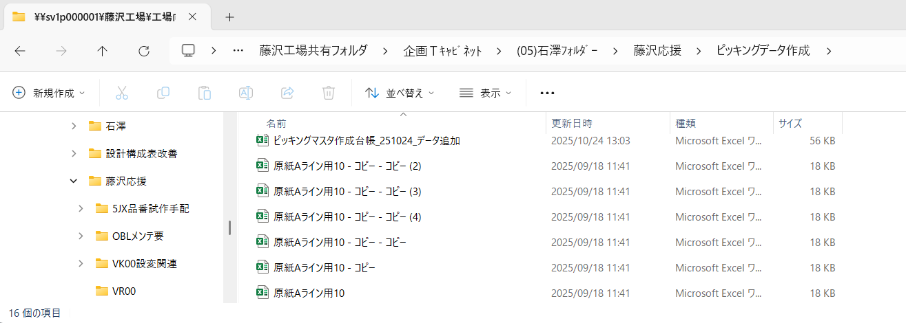

 |  | ※原紙のバックアップ用コピーを必ずいくつか保管しておく

 | <原紙のフォーマットを確認する>
 | ■『構成表マトリックス』、『結果』 の2枚のシート があること
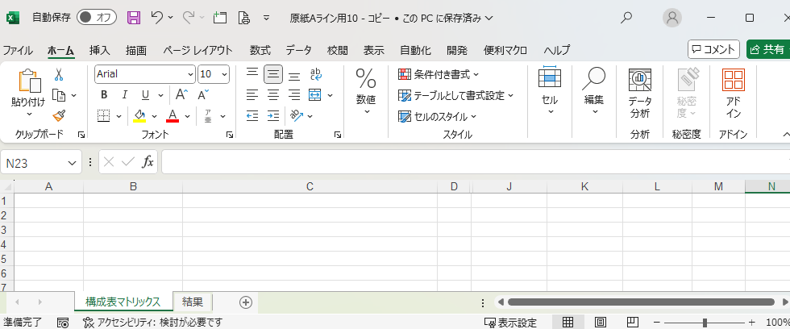

 | ■結果シートが下のようなフォーマットになっていること。
 |  | →各セルに数式は入っていない。数式はEXCELマクロで自動的に作られる。
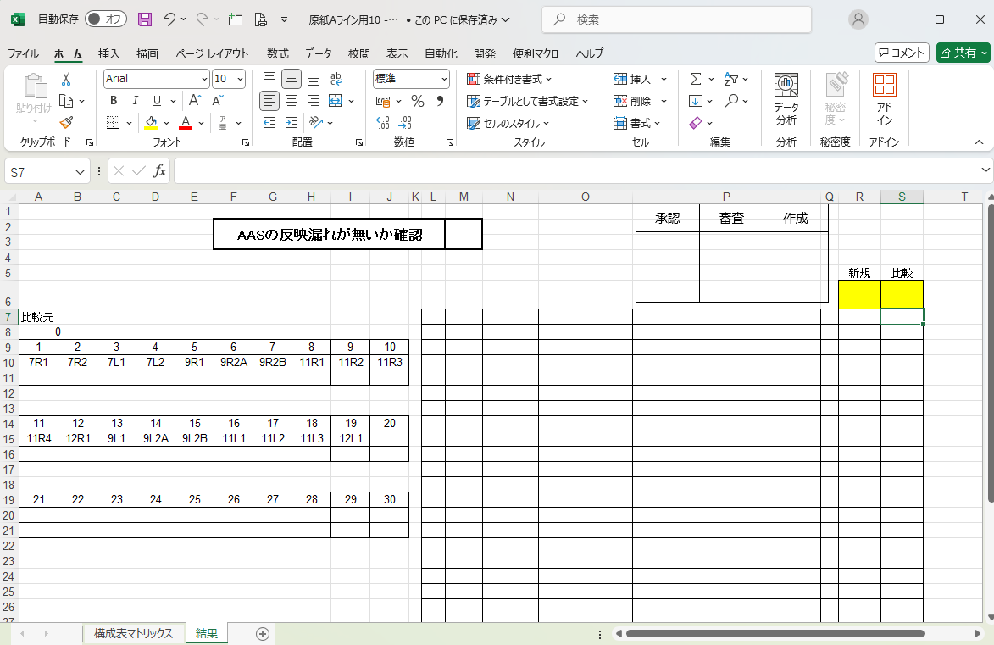

② | 類似するピッキングパターンのフレーム品番（流用元）を特定する
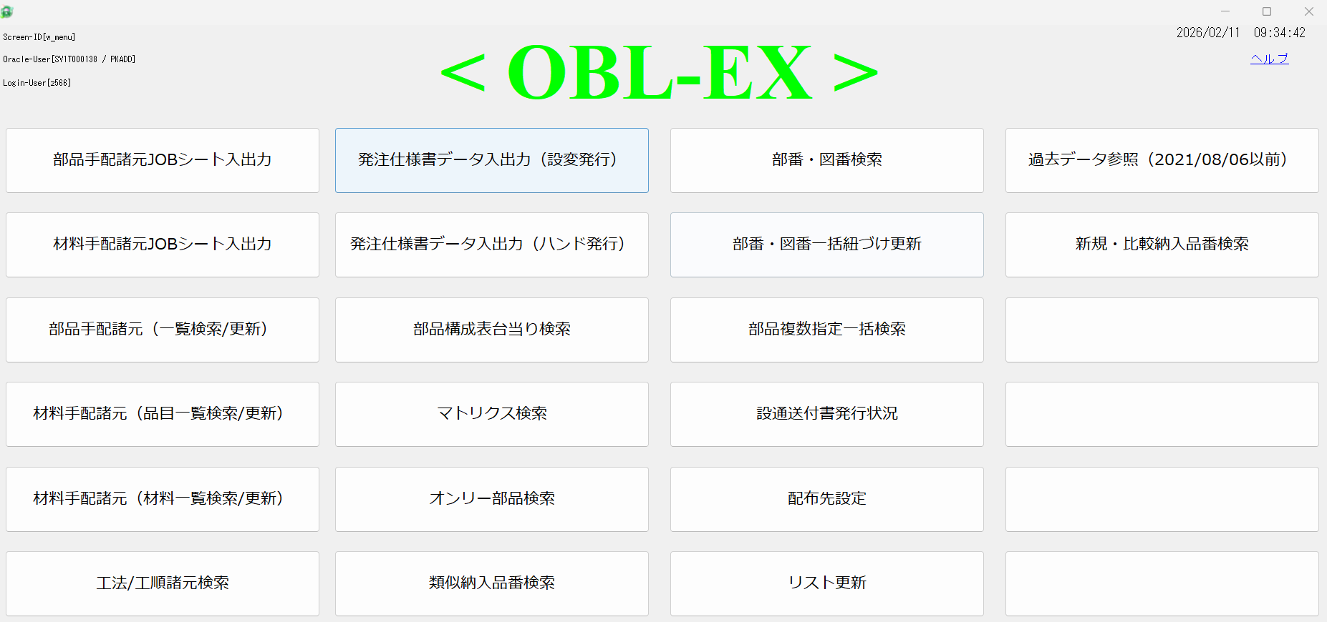

 | ■構成タイプ：『製造』 / レベル：『製造』 / 表示件数：『15』 / 検索品番：『新規品番の頭から4桁 or 5桁』
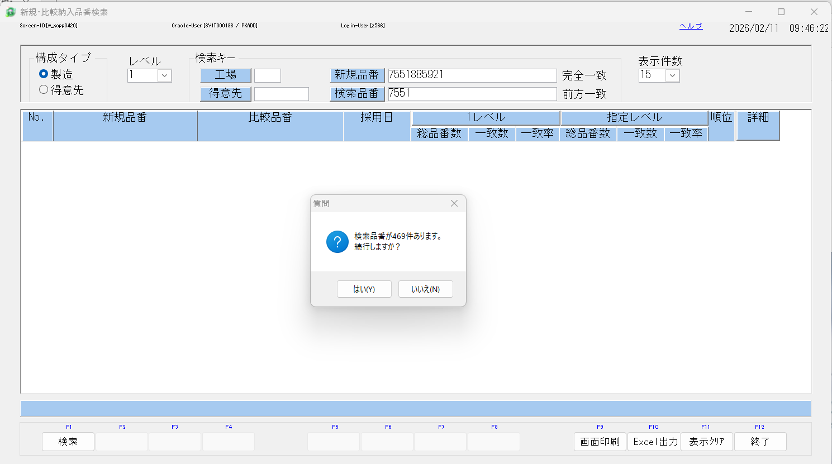

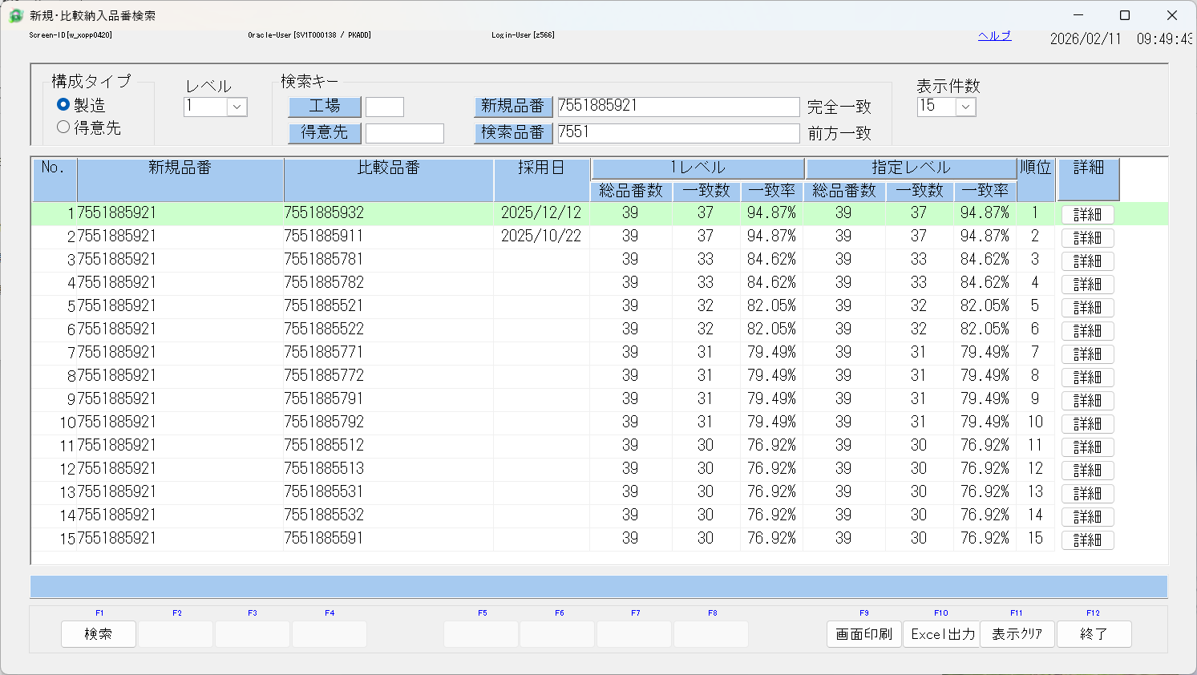

新規
（これから作る）
流用元

 | ■比較品番（流用元）を上から順番に、ピッキングパターンがあるか、720フレームシステムで確認する。
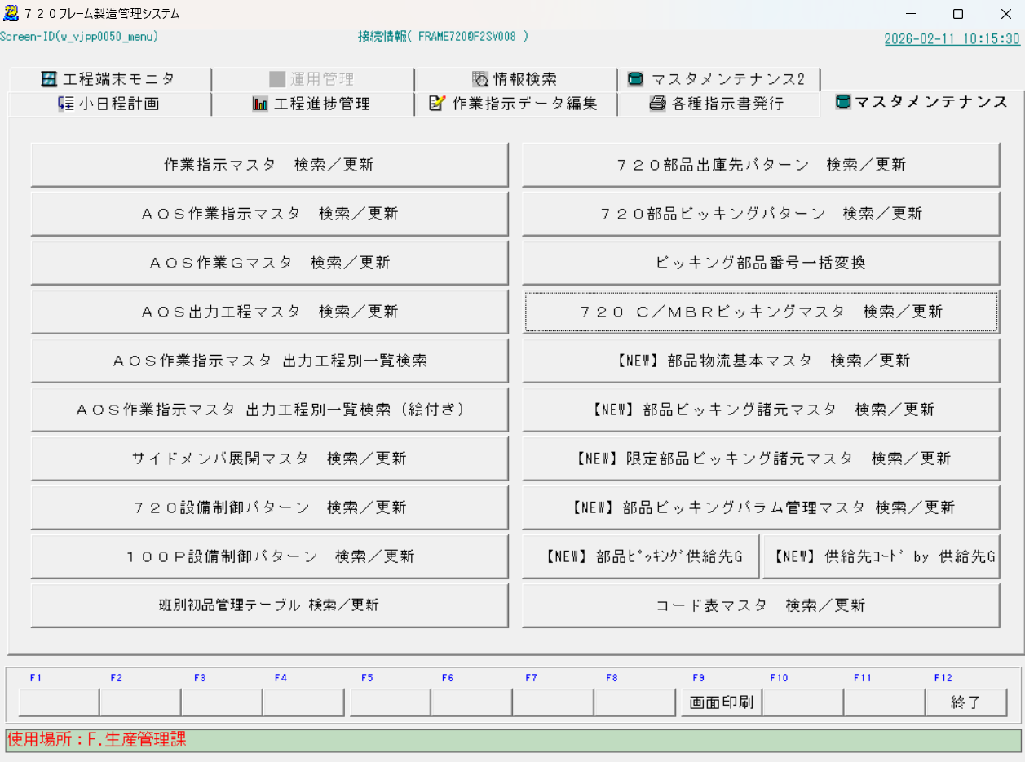

※今回は一番上にある『7551885932』がピッキング登録されていることを確認。これを流用元品番とする

 |  | ●
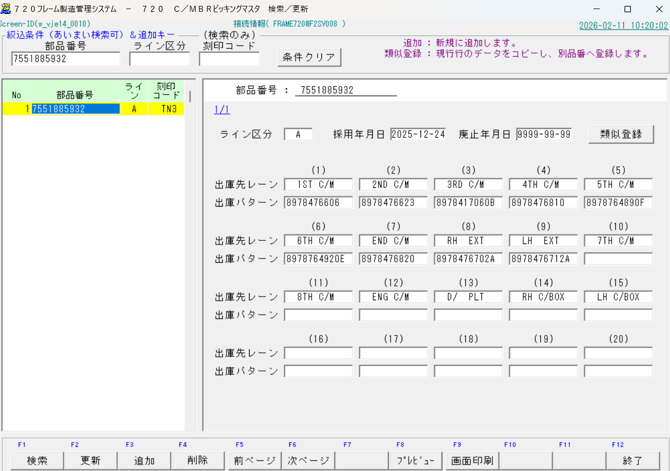

 |  | 新規フレーム品番： 7551885921 / 流用元： 7551885932

③ | OBL-EX マトリクス検索 → 新規フレーム品番 と 流用元フレーム品番 を取得する

新規フレーム品番
設計 を選ぶ
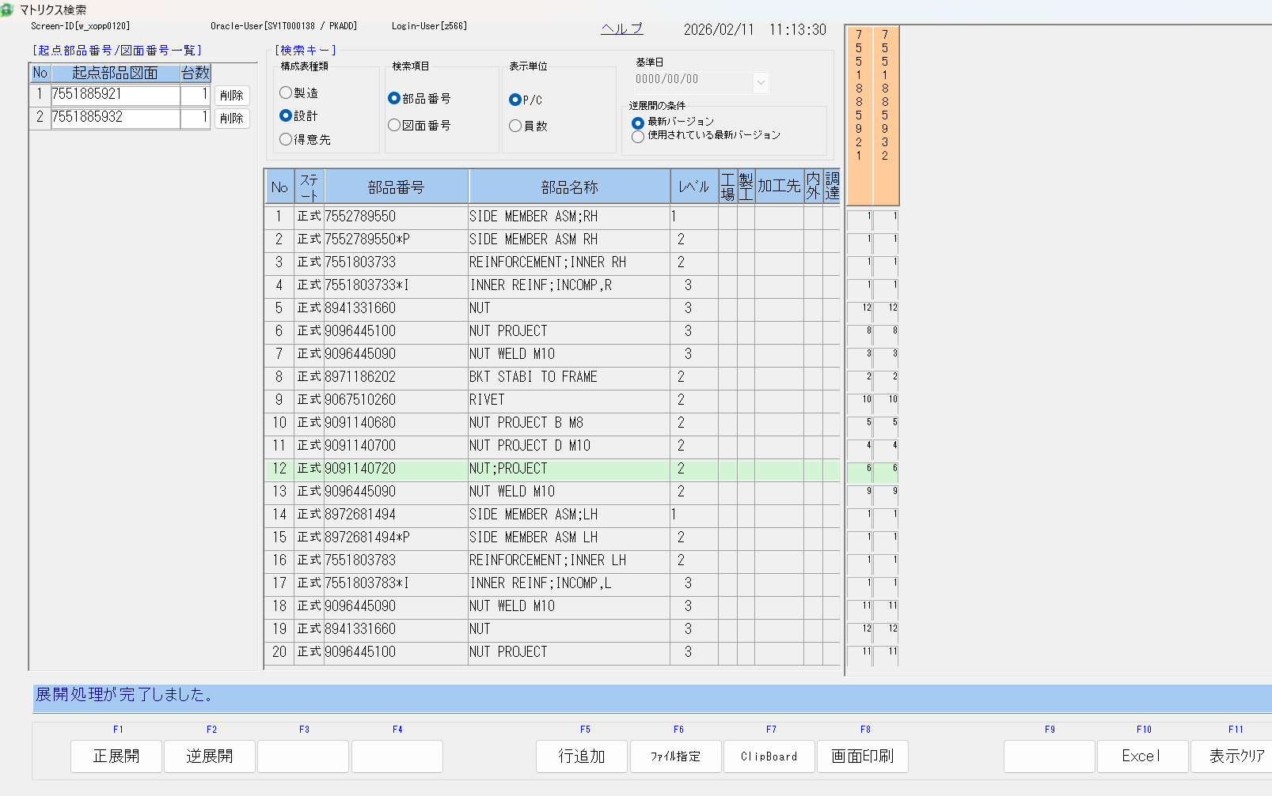

流用元フレーム品番

行追加で2行にする
適当な名前で保存、あとで」貼り付ける

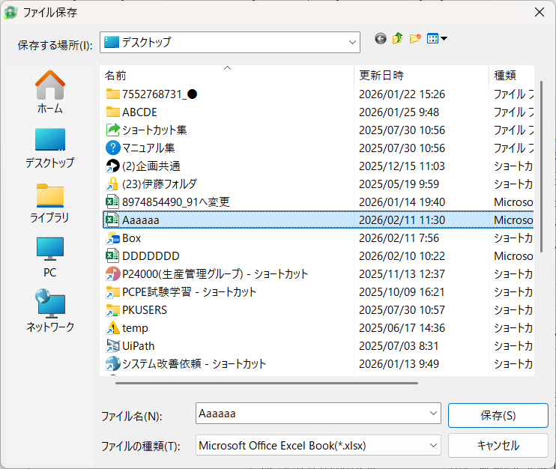

 | ■下の表が作成される。全選択し、『原紙Aライン用10.xlsx』から作成した『7551885921.xlsx』の『構成表マトリックス』シートに貼り付ける
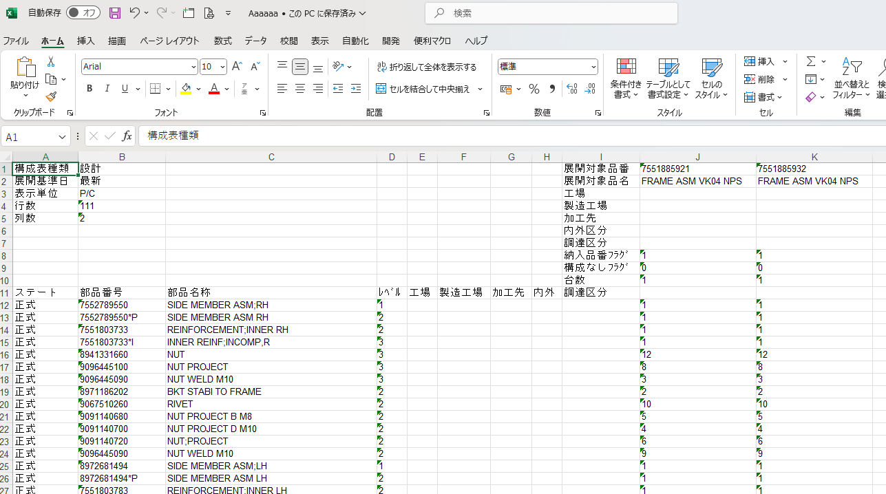

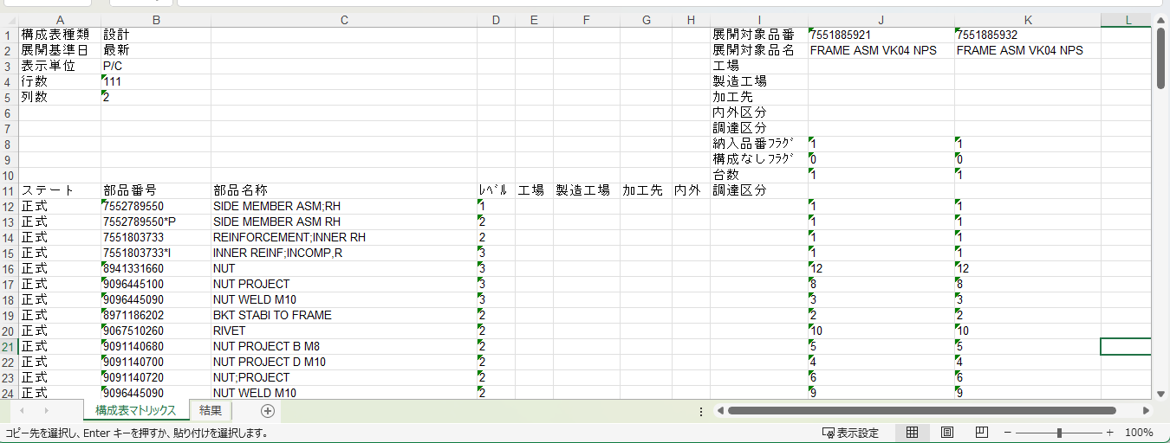
 | ■7551885921.xlsxに貼り付け（新規フレーム品番を名称にする)

④
 | 720フレーム製造管理システム から 流用元 () の 部品ピッキングパターンを検索する
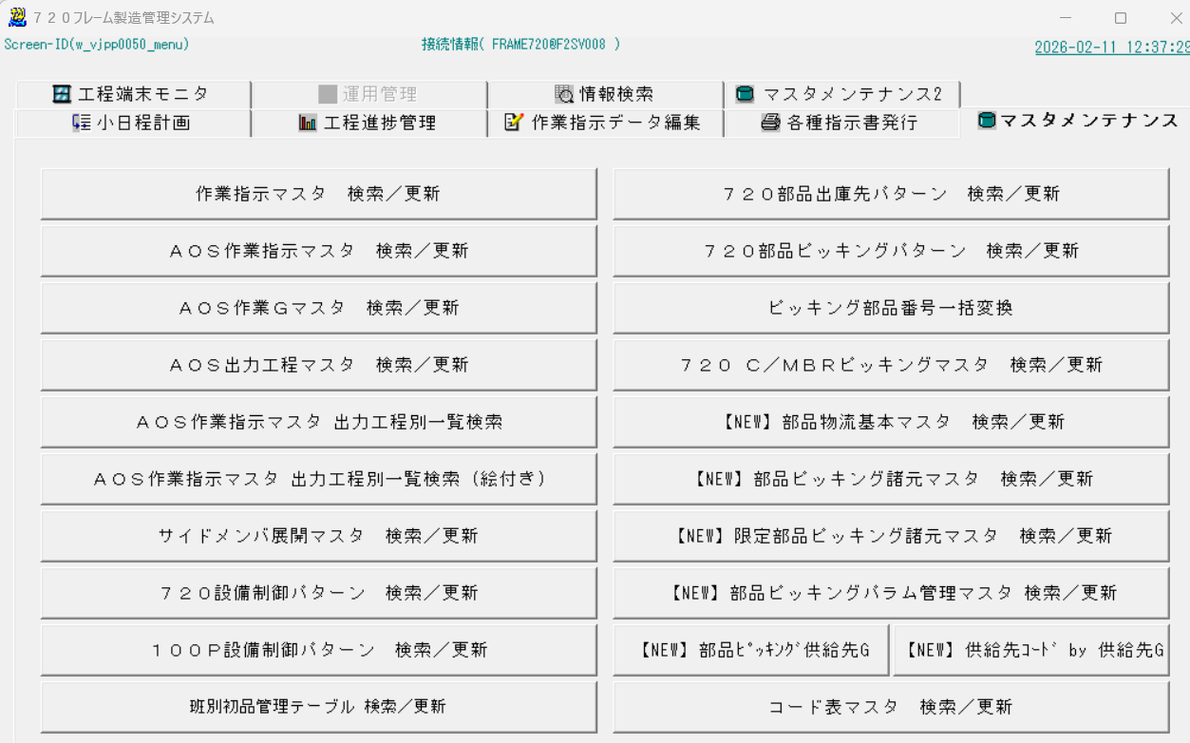

流用元フレーム品番を入力

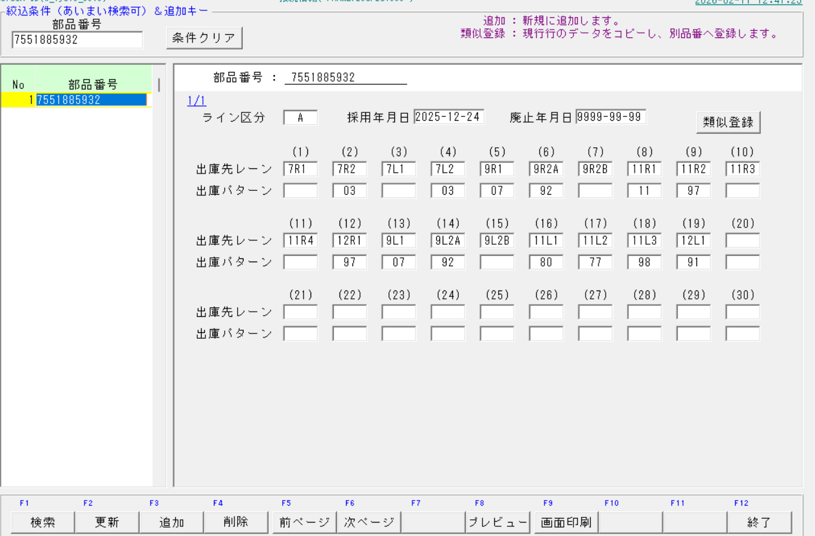

720フレーム製造管理システム、流用元のピッキングパターンを 上で作成した『7551885921.xlsx』の 『結果 シート』に転記する。

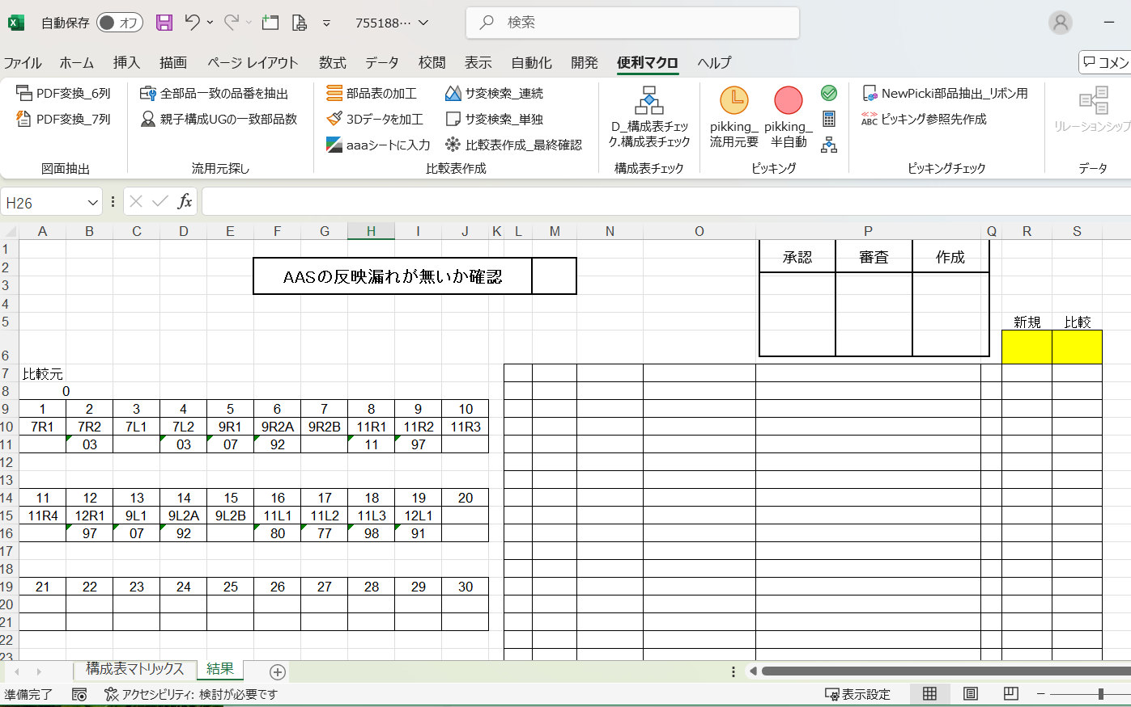

④ | 7551885921.xlsx の『構成表マトリックス』シートから、上にある『pikking_流用元要』のボタンを押す
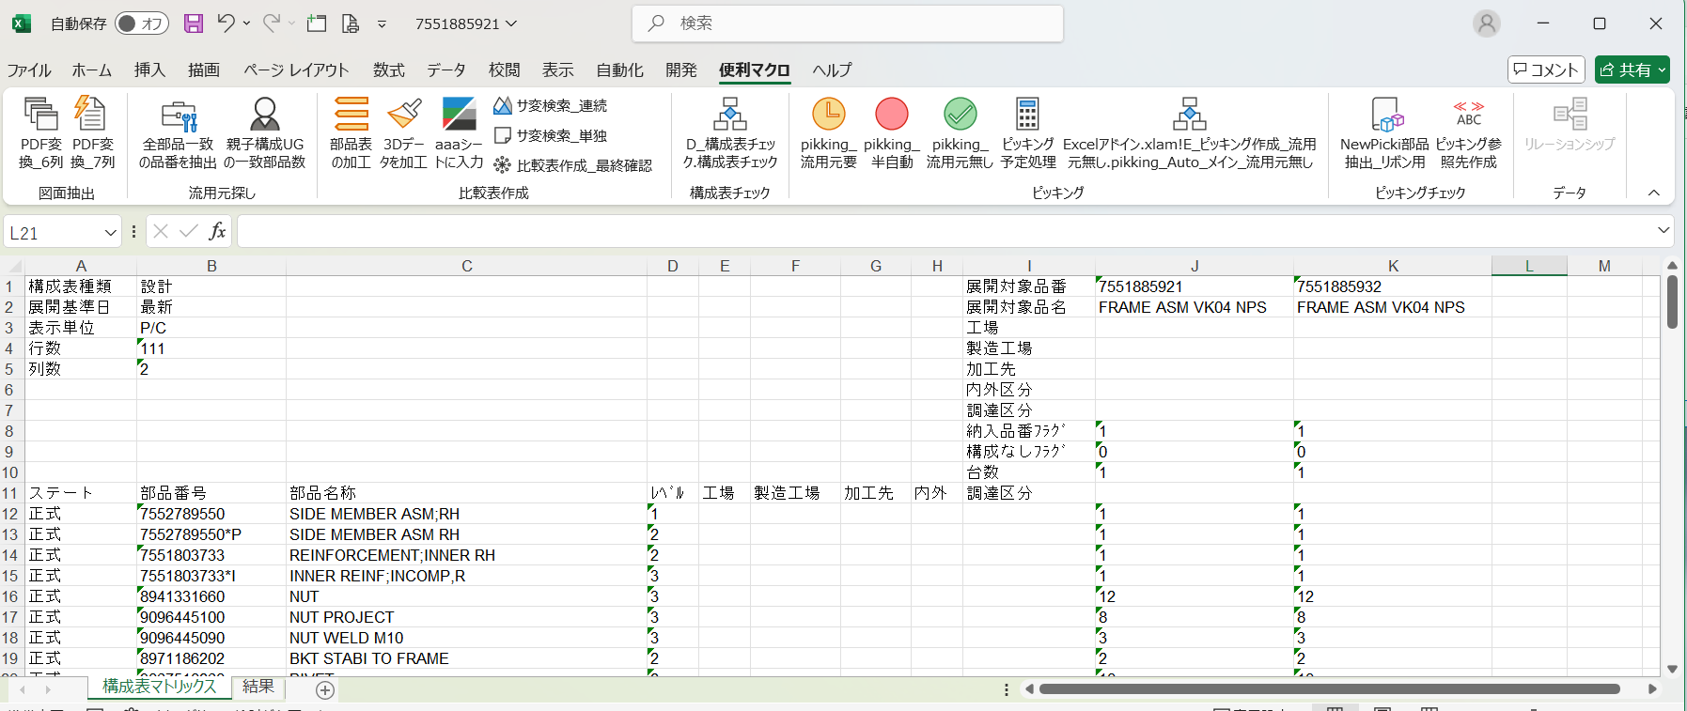

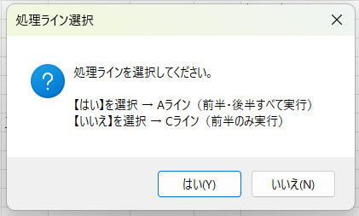

 | ■Aの部品ピッキングは 『結果シート』に反映される。
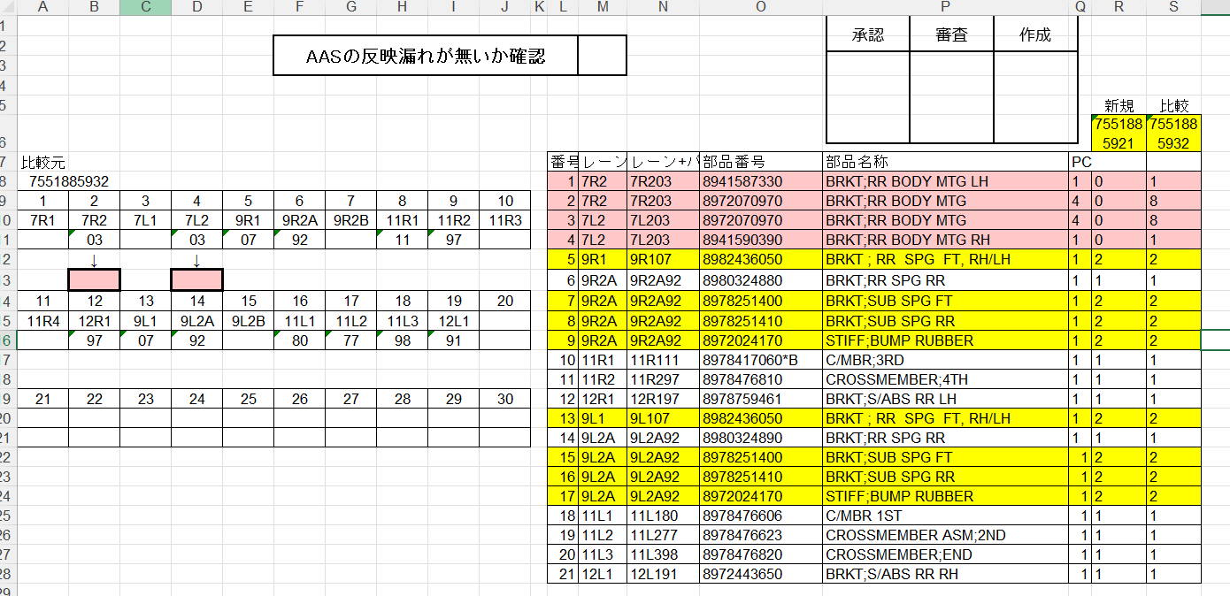

今回の変更点、7R2 と 7L2 が 03→無し になっていることがわかる。左側の比較表を見ても、7R2 と 7L2 の新規が0になっていることからわかる。

 | ■構成表マトリックスシートには、AとCのCMピッキングが記載されている。
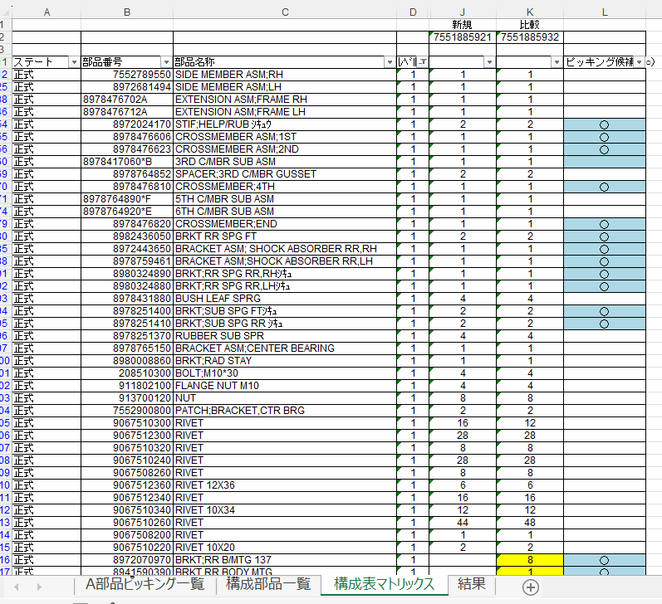
①L列のピッキング候補 ○ は,
Aの部品ピッキングの対象。CMピッキングには直接関係しない。
②新規 と 比較（流用元）の変化がある場合に、黄色で塗られる。
③CMピッキング対象は品名で判断する。 ④この表は、Level1主要部品の
『新規と比較の差異』、『720システムのA部品ピッキングの対象であるか』の情報が記載されている。
結果シートのA部品ピッキングの参考資料として有用である。

⑤ | 720フレーム製造管理システムへの登録
 | ⇒手順書_A_Cライン_ピッキングマスタ作成手順 (手作業)を参照

⑥ | その他参考になる資料
 | ■A部品ピッキング一覧 シート
 |  | →A部品ピッキング対象の部品全てが記載されている。（部品数900以上）
 |  | このシートで出庫先、パターン、部品番号 などからフィルターなどで検索できる。
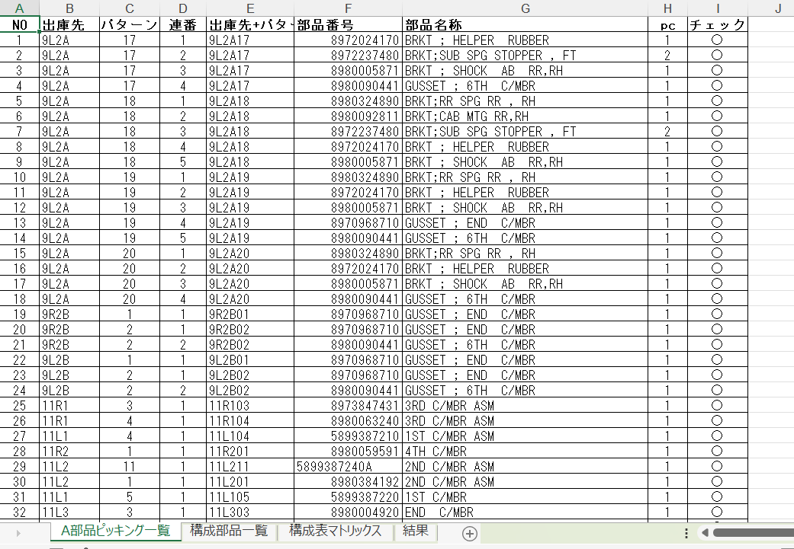

 | ■720フレーム製造管理システム 720部品出庫先パターン 検索/更新

出庫先 パターン から該当する部品を全て検索できる。

